Лист 1
Прайс-лист
МИР ПРЯЖИ

В валюте: руб. (курс 1).
Цены указаны на 07.08.2020

№ | Номенклатура/ Характеристика номенклатуры | Описание | Изображение | Артикул | Цена | Ед. | Остаток | Ссылка на сайт
 | Колпачки для защиты пальцев, силикон | Колпачки для защиты пальцев, силикон |  | 611914 | 19341.65 |  |  | Изображение
 | Колпачки для защиты пальцев, силикон |  |  |  | 19341.65 | шт | 1 | Изображение
 | Магнит подковообразный фиолетовый цв. | Магнит подковообразный фиолетовый цв. |  | 611260 | 173.00 |  |  | Изображение
 | Магнит подковообразный фиолетовый цв. |  |  |  | 173.00 | шт | 17 | Изображение
 | Набор для выворачивания бретелей, шлевок и прочих деталей, фиолетовый | Набор для выворачивания бретелей, шлевок и прочих деталей, фиолетовый |  | 610190 | 368.49 |  |  | Изображение
 | Набор для выворачивания бретелей, шлевок и прочих деталей, фиолетовый |  |  |  | 368.49 | карта | 18 | Изображение
 | Устройство для направления среза ткани (для швейных машин) | Устройство для направления среза ткани (для швейных машин) | 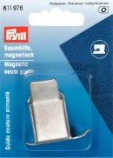 | 611976 | 199.82 |  |  | Изображение
 | Устройство для направления среза ткани (для швейных машин) |  |  |  | 199.82 | шт | 16 | Изображение
 | Устройство для формирования косых беек 12 мм металл | Устройство для формирования косых беек 12 мм металл |  | 611343 | 463.65 |  |  | Изображение
 | Устройство для формирования косых беек 12 мм металл |  |  |  | 463.65 | шт | 23 | Изображение
 | Устройство для формирования косых беек 18 мм металл | Устройство для формирования косых беек 18 мм металл | 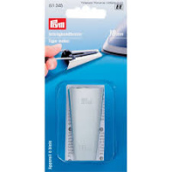 | 611345 | 498.25 |  |  | Изображение
 | Устройство для формирования косых беек 18 мм металл |  |  |  | 498.25 | шт | 8 | Изображение
 | Устройство для формирования косых беек 25 мм металл | Устройство для формирования косых беек 25 мм металл | 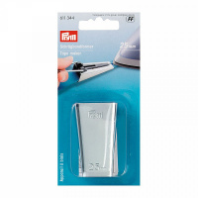 | 611344 | 535.44 |  |  | Изображение
 | Устройство для формирования косых беек 25 мм металл |  |  |  | 535.44 | шт | 3 | Изображение
 | Шило с пластмассовой ручкой и защитным колпачком | Шило с пластмассовой ручкой и защитным колпачком |  | 611222 | 188.57 |  |  | Изображение
 | Шило с пластмассовой ручкой и защитным колпачком |  |  |  | 188.57 | шт | 3 | Изображение
 | Шило, prym.ergonomics, для пробивания отверстий от 1 до 5 мм стальное острие, ручка: пластик/мягкий | Шило, prym.ergonomics, для пробивания отверстий от 1 до 5 мм стальное острие, ручка: пластик/мягкий материал |  | 610935 | 274.21 |  |  | Изображение
 | Шило, prym.ergonomics, для пробивания отверстий от 1 до 5 мм стальное острие, ручка: пластик/мягкий |  |  |  | 274.21 | шт | 11 | Изображение

